1.IDENTIFICACION
INFORMACIÓN GENERAL |  | INFORMACIÓN DEL ESTUDIO RESPECTIVO
 |  | NODO NÚMERO |  |  |  |  | 56123
 |  | INFORME NÚMERO |  |  |  |  | 787
CONTRATISTA | UNIÓN TEMPORAL MOVILIDAD 2014 | ORDEN DE TRABAJO No. |  |  |  |  | PROGRAMACION BASICA
 |  | FECHA DE LA ORDEN DE TRABAJO |  |  |  |  | -
 |  | FECHA DE LA TOMA DE INFORMACIÓN |  |  |  |  | 060514
 |  | DÌA DE LA SEMANA
OBJETO DEL CONTRATO | REALIZAR LA TOMA DE INFORMACIÓN DE CAMPO, COMO INSUMO DEL PROGRAMA DE MONITOREO, SEGUIMIENTO Y PLANEACIÓN DEL TRÁNSITO Y EL TRANSPORTE DE BOGOTA D.C | TIPO DE ESTUDIO |  |  |  |  | VOLÚMENES POR TIPO DE VEHÍCULO
 |  | NOMBRE DEL ARCHIVO |  |  |  |  | 56123_AC_20_S_X_KR_3_E_140506_VOL_V1.xlsx
 |  | CÓDIGO DEL ESTUDIO |  |  |  |  | VOL
 |  | LUGAR DE LA TOMA DE INFORMACIÓN
NÚMERO DE CONTRATO | 2072-2013 | COORDENADA X |  |  |  |  | LONGITUD
 |  | COORDENADA Y |  |  |  |  | LATITUD

FECHA DE INICIO DEL CONTRATO | 22-01-2014 | PROFESIONALES RESPONSABLES
 |  | CONSULTOR (DIRECTOR) |  |  |  |  | ING. MSC. SANDRA LUCIA NAVAS TEQUIA
 |  | CONSULTOR (COORDINADOR GENERAL) |  |  |  |  | ING. MSC. LUIS FERNANDO RUBIANO BARRERO
INTERVENTORÍA | UNIVERSIDAD NACIONAL DE COLOMBIA | CONSULTOR (EXPERTO EN TRÁNSITO Y TRANSPORTE) |  |  |  |  | ING. ESP. DIANA PAOLA PARADA
 |  | CONSULTOR (ING ANÀLISIS) |  |  |  |  | ING. ESP. LUIS FERNANDO BECERRA
 |  | INTERVENTORÍA (DIRECTOR) |  |  |  |  | ING. MSC. ARTURO ZARATE
 |  | INTERVENTORÍA (ESPECIALISTA) |  |  |  |  | ING. MSC. WILLIAM CASTRO
 |  | INTERVENTORÍA (RESIDENTE) |  |  |  |  | ING. JOSÉ EDWIN TORRES
OBJETO DEL CONTRATO | INTERVENTORÍA TÉCNICA, ADMINISTRATIVA Y FINANCIERA PARA LA TOMA DE INFORMACIÓN DE CAMPO COMO INSUMO DEL PROGRAMA DE MONITOREO, SEGUIMIENTO Y PLANEACIÓN DEL TRÁNSITO Y TRANSPORTE DE BOGOTÁ D.C. | SUPERVISOR SECRETARIA MOVILIDAD |  |  |  |  | ING. FABIAN GONZALEZ

 |  | VERSIONES DEL ESTUDIO
 |  | NÚMERO |  | FECHA | OBSERVACIONES
NÚMERO DE CONTRATO | 2072-2013 | Versión 0 |  | 09/05/14
 |  | Versión 1 |  | 23/05/14 | SE ATENDIERON LAS OBSERVACIONES DE INTERVENTORÍA ENVIADAS EN COMUNICADO FI-INT-CMTTUB14-213-14, SE DA RESPUESTA MEDIANTE RADICADO ICV-187-C-392. Se revisó el volumen de livianos para los periodos 10:30 - 10:45 y de motos para los periodos 06:15-06:30 08:15-08:30 del movimiento 3 y no se encontró una evidencia aparente que justifique la variación. La variación en el volumen de livianos para los períodos 19:30 - 19:45 del movimiento 4 y de motos para los periodos 05:00-06:00 del movimiento 2, fue producto de un error al momento de digitar la información. El comportamiento del volumen de motos para los periodos 14:30 y 14:45 del movimiento 1, se debió a un choque simple que se produjo desde las 14:45 hasta las 15:00 horas.
 |  | Versión 2
FECHA DE INICIO DEL CONTRATO | 21-01-2014 | Versión 3

 |  | DESCRIPCIÓN DE LA TOMA DE INFORMACIÓN
 |  | TIPO DE VEHÍCULO | FACTOR DE EQUIVALENCIA | MOVIMIENTOS AFORADOS |  |  | No. DE PERÍODOS | HORA
ESQUEMA |  |  |  | ACCESO | LENTA | RÁPIDA | HORARIO DEL PERÍODO No. 1 | 22:00-06:00
 |  | L | 1 | NORTE | 1 |  | HORARIO DEL PERÍODO No. 2 | 06:00-14:00
 |  | C | 2 | SUR | 2 |  | HORARIO DEL PERÍODO No. 3 | 14:00-22:00
 |  |  |  | OESTE | 3 |  | No. DE HORAS TOMADAS |  | 24
 |  | BT | 2 | ESTE | 4 |  | HORARIO DE LA TOMA DE INFORMACIÓN |  | 22:00-22:00
 |  | B | 2 |  |  |  | No. DE EQUIPOS UTILIZADOS |  | 8
 |  |  |  | OBSERVACIONES DE LA TOMA DE INFORMACIÒN
 |  | AL | 2 | OBSERVACION |  |  |  |  |  | ACCESO
 |  | AT | 2.5
 |  | BA | 2.5
 |  | ESP | 2
 |  | INT | 2
 |  | C2P | 2.5
 |  | C2G | 2.5
 |  | C3-C4 | 2.5
 |  | C5 | 2.5
 |  | >C5 | 2.5
 |  | M | 0.5
 |  | BIC | 0.3

 |  | ANALISIS PUNTUAL
 |  | LLA INTERSECCIÓN DE LA AVENIDA CALLE 20 SUR (AVENIDA 1 DE MAYO) CON LA CARRERA 3 ESTE, SE ENCUENTRA UBICADA AL SUR DE LA CIUDAD, EN LA LOCALIDAD DE SAN CRISTÓBAL. LA AVENIDA CALLE 20 SUR (AVENIDA 1 DE MAYO, PRESENTA DOS CALZADAS CON UN SEPARADOR CENTRAL SEMAFORIZADO, LAS CUALES CUENTAN CADA UNA CON DOS CARRILES PARA TRÁFICO MIXTO EN SENTIDO OSTE - ESTE Y VICEVERSA. MIENTRAS LA CARRERA 3 ESTE, CUENTA CON CALZADA ÚNICA CON CIRCULACIÓN EN SENTIDO SUR-NORTE Y VICEVERSA. EL VOLUMEN TOTAL AFORADO DURANTE EL DÍA FUE DE 39.653 VEHÍCULOS MIXTOS, COMPUESTOS DE LA SIGUIENTE MANERA: EL 46,5% CORRESPONDEN A VEHÍCULOS LIVIANOS, EL 31,6% A MOTOS, EL 18,1% A TRANSPORTE PÚBLICO COLECTIVO (COLECTIVOS, BUSETA / BUSETON, BUSES) Y EL 2,5% A VEHÍCULOS DE CARGA. LOS PERÍODOS DE MÁXIMA DEMANDA SE PRESENTAN ENTRE LAS 06:15 Y LAS 07:15 HORAS, Y ENTRE LAS 18:30 Y LAS 19:30 HORAS. LA HORA PICO TOTAL DE LA INTERSECCIÓN SE REGISTRA ENTRE LAS 06:15 Y LAS 07:15 HORAS, PERIODO EN EL QUE SE MOVILIZA UN TOTAL DE 3.164 VEHÍCULOS MIXTOS, DE LOS CUALES EL 35,3% CORRESPONDE A VEHÍCULOS LIVIANOS, EL 45,6% A MOTOS, EL 14,7% A TRANSPORTE PÚBLICO COLECTIVO, EL 2,4% A CAMIONES Y FINALMENTE LAS BICICLETAS CON UNA PARTICIPACIÓN DEL 2,0%.

 |  | REGISTRO FOTOGRÁFICO
 |  | 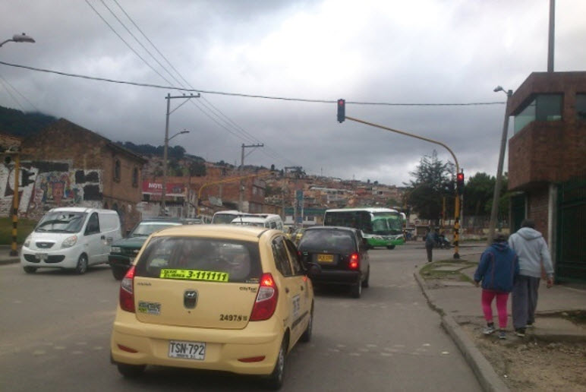 |  |  |  |  | 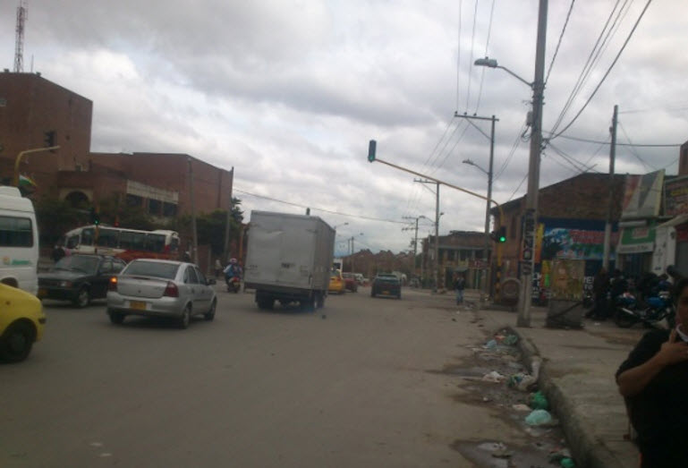

 |  | ACCESO NORTE |  |  |  |  | ACCESO SUR

 |  | 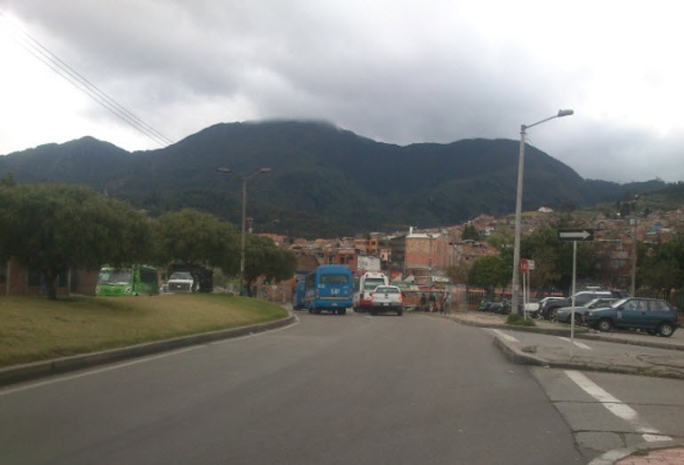 |  |  |  |  | 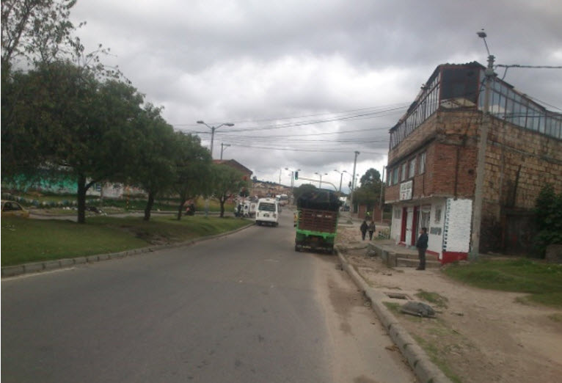

 |  | ACCESO OESTE |  |  |  |  | ACCESO ESTE

